Sheet1
EDM高频使用的字段 | C用户姓名 | 行业 | 职位 | 工作年限 | 居住城市 | 工作城市 | 期望薪资 | 活跃属性（时长） | 不活跃属性（时长）
 | B用户姓名 | 行业 | 在线职位数 | 活跃属性（时长） | 不活跃属性（时长）
 | 企业 | 企业名称 | 企业所属行业 | 企业规模（轮/人）
 | 职位 | 职位名称 | 职位薪资 | 要求工作年限 | 工作城市
常用控件 | 图片 | 单张图片 | 多图拼接 | 图片轮播框 | 图+文并排（二维码+引导语）
 | URL | 超链接
 | 各种框、按钮 | （中间可编辑打字）
 | 职位卡片 | 企业名 | 职位名 | 薪资 | 要求工作年限 | 工作城市
 | 企业卡片 | 企业名 | 企业所属行业 | 企业规模（轮/人） | 企业性质 | 企业简介 | CEO信息 | 团队信息 | 在线职位数量
 | HR卡片 | 企业名 | 企业所属行业 | 发布在线职位数量 | 简历处理率 | 简历回复速度 | 最近登录时间
 | 音频插件
 | 视频插件
 | IM沟通接口
邮件类型 | 营销邮件 | B | C
 | 活动报名 | B | C
 | 公告通知 | B | C
 | 用户关怀 | B | C
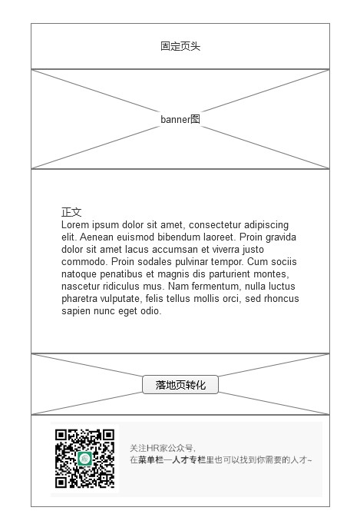
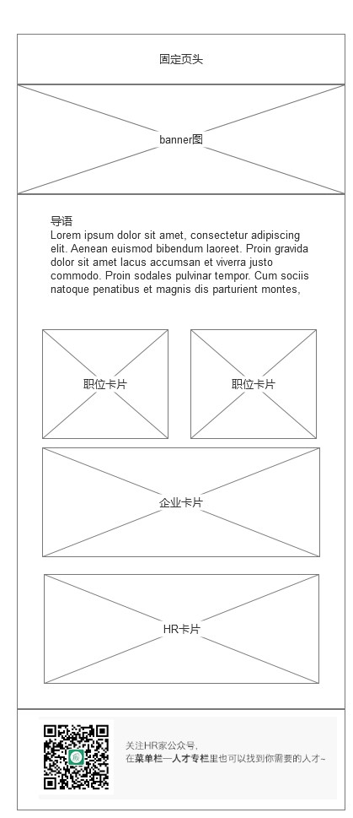
模板类型

